IP-Plan Subnetz
Planung Peer-To-Peer-Netzwerk mit Internetzugang und WLAN

Planung der Arbeitsgruppe: |  |  |  | Bemerkungen:
 | Name: |  | Berti | Spitzname

Planung der Netzwerkgröße:
 | Benötigte IP-Adressen statisch: |  | 1 | Router
 |  |  | 1 | Printserver
 |  |  | 1 | NAS
 | Benötigte IP-Adressen dynamisch:
 | per LAN: |  | 5 | Anneliese, Wolfgang, Bibi, Benjamin, Freddy
 | per WLAN: |  | 7 | 5 x iPhone, 2 x iPad
 | Gesamt: |  | 15 | 26er-Subnetz von Klasse C müsste reichen!

 | Subnetzmaske: |  | 255,255,255,192 | = 3. Subnetz von 255.255.255.0
 |  |  | x.x.x.11000000 | /26, d.h. 2^6 = 64 Host-Ips - 2 = 62 für Geräte
 | Sub1: |  | 192.168.145.0 | 192.168.145.63
 | Sub2: |  | 192.168.145.64 | 192,168,145,127
 | Sub3: |  | 192,168,145,128 | 192,168,145,191
 | Sub4: |  | 192,168,145,192 | 192,168,145,255

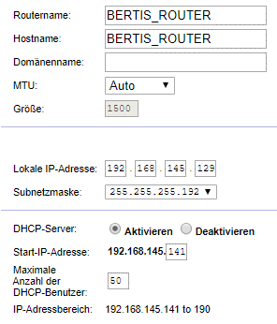
 | IP-Adresse | Anzahl | Geräte-Typ | Hostname | Modell | Konfiguration Linksys WRT54GL:
System | 192,168,145,128 | 1 | Netzwerk-ID
Statisch | 192,168,145,129 | 12 | Router | BERTIS_ROUTER | Linksys WRT54 GL
 | 192,168,145,130 |  | Printserver | BERTIS_PS | TP-Link TL-PS110U/P
 | 192,168,145,131 |  | NAS | BERTIS_NAS | Synology DS216j
 | 192,168,145,132 |  | Reserve
 | 192,168,145,133 |  | Reserve
 | 192,168,145,134 |  | Reserve
 | 192,168,145,135 |  | Reserve
 | 192,168,145,136 |  | Reserve
 | 192,168,145,137 |  | Reserve
 | 192,168,145,138 |  | Reserve
 | 192,168,145,139 |  | Reserve
 | 192,168,145,140 |  | Reserve
Dynamisch per DHCP | 192.168.145.141 bis 192.168.145.190 | 50 | LAN, WLAN
System | 192,168,145,191 | 1 | Broadcast
 | Anzahl gesamt: | 64

